1965
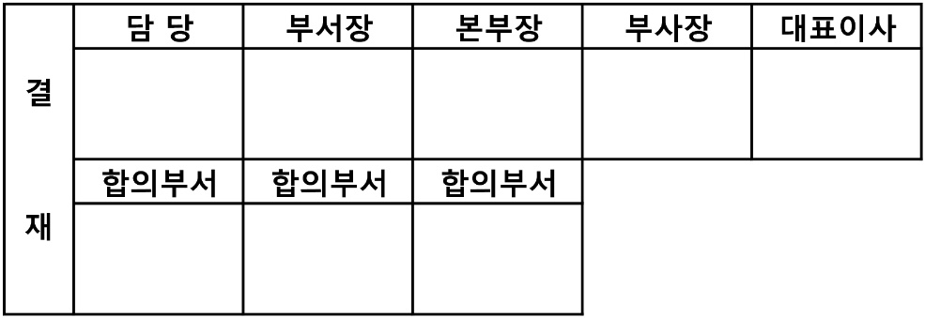
2025년 월 법인카드(출장용) 사용내역서(홍길동) |  |  |  |  | 사용자 | - |  |  |  |  |  | 수식이 걸려있으니 건드리지 마세요. | - | -
 |  |  |  |  | 이윤로
 |  |  |  |  | 식대평균단가 | #DIV/0!
 |  |  |  |  | ※ 사용용도에 반드시 점심식대 or 저녁식대로 표기하시기 바랍니다.
부서(본부)명 | 관련사업 | 카드번호 | 승인일자 | 가맹점명/국가명 | 사용용도 | 이용금액 | 인원수 | 사용내역 | 증빙유무 | 비고 | 사용자
송배전사업본부

